상품제안서
빅토리녹스 헌츠맨 나이프 91mm[인쇄전용] | 상품코드: F32260

 |  |  |  |  |  |  | 02-412-0044 | www.easy1.co.kr
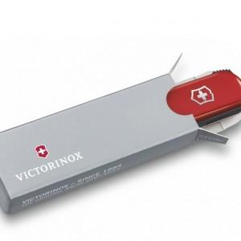

【상세/제작정보】

【인쇄/포장옵션】 | 레이저, 스티커 / 포장불가능

【공급단가】 | 수량 | 20~ | 50~ | 100~ | 300~ | 500~
*VAT별도 | 단가 | 77,670원 | 76,380원 | 74,430원 | 73,140원 | 71,200원

【상품 URL】 | https://dev.easy1.co.kr:443/src/goods_detail.php?gdno=32260

